Hoja2
MIX TEMPORADA VERANO 2020-2021 AIROLITE

Proveedor | CÓDIGO AIROLITE | Foto | Marca | Descripción | Categoría | Subcategoría | PVP Sugerido | PVP Lista Neto | AMW Motorshop
AIROLITE S.A. | 10260102 | 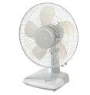 | AIROLITE | VENTILADOR DE SOBREMESA 12" V12S6 | VENTILADORES | SOBREMESA | $26,990 | $22,681 | $19,279
AIROLITE S.A. | 10260103 | 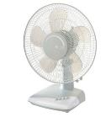 | AIROLITE | VENTILADOR DE SOBREMESA 16" V16S6 | VENTILADORES | SOBREMESA | $31,990 | $26,882 | $22,850
AIROLITE S.A. | 10265006 |  | AIROLITE | VENTILADOR 360º DE SOBREMESA TURBO 8" VST08 | VENTILADORES | SOBREMESA | $41,990 | $35,286 | $29,993
NUEVO
AIROLITE S.A. | 10260108 |  | AIROLITE | VENTILADOR DE SOBREMESA TURBO CONTROL REMOTO VST 08 TURBO PLUS RC | VENTILADORES | SOBREMESA/MURO | $69,990 | $58,815 | $49,993
AIROLITE S.A. | 10265007 |  | AIROLITE | VENTILADOR DE SOBREMESA TURBO 10" VST10 | VENTILADORES | SOBREMESA/MURO | $28,990 | $24,361 | $20,707
AIROLITE S.A. | 10260011 | 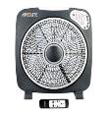 | AIROLITE | VENTILADOR PISO-MESA 12" V12A5R | VENTILADORES | PISO / MESA | $39,990 | $33,605 | $28,564
AIROLITE S.A. | 10260104 |  | AIROLITE | VENTILADOR DE PEDESTAL 16" V16P6 | VENTILADORES | PEDESTAL | $36,990 | $31,084 | $26,421
AIROLITE S.A. | 10260105 | 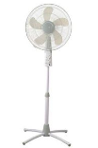 | AIROLITE | VENTILADOR DE PEDESTAL 16" CON CONTROL REMOTO V16P6R | VENTILADORES | PEDESTAL | $41,990 | $35,286 | $29,993
AIROLITE S.A. | 10260106 |  | AIROLITE | VENTILADOR MURAL 16" CON PIOLA V16M6 | VENTILADORES | MURAL | $34,990 | $29,403 | $24,993
AIROLITE S.A. | 10260107 |  | AIROLITE | VENTILADOR MURAL 16" CON CONTROL REMOTO V16M6R | VENTILADORES | MURAL | $44,990 | $37,807 | $32,136
AIROLITE S.A. | 10264003 | 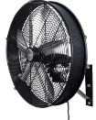 | AIROLITE | VENTILADOR MURAL DE ALTO RENDIMIENTO 20" V20MAV6 | VENTILADORES DE ALTO RENDIMIENTO | MURAL | $89,990 | $75,622 | $64,279
AIROLITE S.A. | 10264001 |  | AIROLITE | VENTILADOR ALTO RENDIMIENTO AMBIENTAL 20" V20AAV6 | VENTILADORES DE ALTO RENDIMIENTO | AMBIENTAL | $69,990 | $58,815 | $49,993
AIROLITE S.A. | 10264002 |  | AIROLITE | VENTILADOR DE PEDESTAL ALTO RENDIMIENTO 20" V20PAV6 | VENTILADORES DE ALTO RENDIMIENTO | PEDESTAL | $79,990 | $67,218 | $57,136
AIROLITE S.A. | 10266001 | 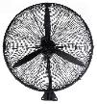 | AIROLITE | VENTILADOR INDUSTRIAL C/CONTROL 2EN1 (PEDESTAL-MURAL) 26" V26D2R | VENTILADORES INDUSTRIALES | PEDESTAL/MURAL | $129,990 | $109,235 | $92,850
AIROLITE S.A. | 10266002 |  | AIROLITE | VENTILADOR INDUSTRIAL C/CONTROL 2EN1 (PEDESTAL-MURAL) 30" V30D2R | VENTILADORES INDUSTRIALES | PEDESTAL/MURAL | $139,990 | $117,639 | $99,993
AIROLITE S.A. | 10260008 |  | AIROLITE | VENTILADOR TORRE OSCILANTE CON CONTROL REMOTO VT04R | VENTILADORES | TORRE | $54,990 | $46,210 | $39,279
AIROLITE S.A. | 10265004 |  | AIROLITE | VENTILADOR TORRE CON IONIZADOR OSCILANTE 80° CON CONTROL REMOTO VT06R | VENTILADORES | TORRE | $69,990 | $58,815 | $49,993
AIROLITE S.A. | 10265005 |  | AIROLITE | ENFRIADOR TORRE EVAPORATIVO CON IONIZADOR EVT-2025 | ENFRIADORES | ENFRIADOR TORRE | $119,990 | $100,832 | $85,707
AIROLITE S.A. | 10265002 |  | AIROLITE | ENFRIADOR TORRE EVAPORATIVO CON IONIZADOR EVT-2020 | ENFRIADORES | ENFRIADOR TORRE | $119,990 | $100,832 | $85,707
AIROLITE S.A. | 10265008 | 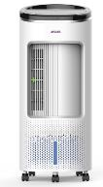 | AIROLITE | ENFRIADOR TORRE EVAPORATIVO CON IONIZADOR EVT-2030 | ENFRIADORES | ENFRIADOR TORRE | $139,990 | $117,639
NUEVO
AIROLITE S.A. | 12204009 |  | AIROLITE | AIRE ACONDICIONADO PORTÁTIL FRÍO Y7 COLD | AIRE ACONDICIONADO | PORTÁTIL FRÍO | $279,990 | $235,286 | $199,993
NUEVO
AIROLITE S.A. | 12204010 | 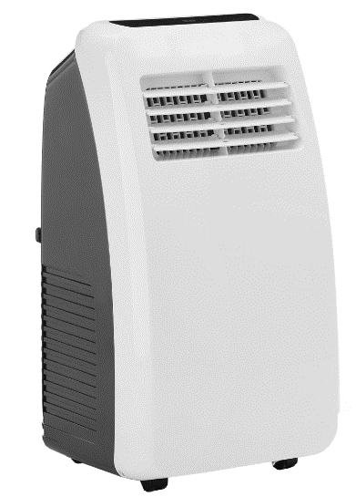 | AIROLITE | AIRE ACONDICIONADO PORTÁTIL FRÍO Y7 COLD - G | AIRE ACONDICIONADO | PORTÁTIL FRÍO | $279,990 | $235,286 | $199,993
AIROLITE S.A. | 12204007 | 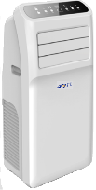 | AIROLITE | AIRE ACONDICIONADO PORTÁTIL FRÍO-CALOR ELITE II 9.000 BTU/h | AIRE ACONDICIONADO | PORTÁTIL FRÍO CALOR | $349,990 | $294,109 | $249,993
AIROLITE S.A. | 12204008 |  | AIROLITE | AIRE ACONDICIONADO PORTÁTIL FRÍO-CALOR ELITE II 12.000 BTU/h | AIRE ACONDICIONADO | PORTÁTIL FRÍO CALOR | $399,990 | $336,126 | $285,707
AIROLITE S.A. | 12600109 |  | AIROLITE | AIRE ACONDICIONADO SPLIT ON/OFF FRÍO-CALOR 9.000 BTU/h | AIRE ACONDICIONADO | SPLIT ON-OFF | $299,990 | $252,092 | $214,279
AIROLITE S.A. | 12600110 |  | AIROLITE | AIRE ACONDICIONADO SPLIT ON/OFF FRÍO-CALOR 12.000 BTU/h | AIRE ACONDICIONADO | SPLIT ON-OFF | $359,990 | $302,513 | $257,136
AIROLITE S.A. | 12600111 |  | AIROLITE | AIRE ACONDICIONADO SPLIT ON/OFF FRÍO-CALOR 18.000 BTU/h | AIRE ACONDICIONADO | SPLIT ON-OFF | $479,990 | $403,353 | $342,850
AIROLITE S.A. | 12600112 |  | AIROLITE | AIRE ACONDICIONADO SPLIT ON/OFF FRÍO-CALOR 24.000 BTU/h | AIRE ACONDICIONADO | SPLIT ON-OFF | $569,990 | $478,983 | $407,136
NUEVO
AIROLITE S.A. | 12600114 |  | AIROLITE | AIRE ACONDICIONADO SPLIT ON/OFF FRÍO-CALOR 9.000 BTU/h CON WIFI | AIRE ACONDICIONADO | SPLIT ON-OFF | $309,980 | $260,487 | $221,414
NUEVO
AIROLITE S.A. | 12600115 |  | AIROLITE | AIRE ACONDICIONADO SPLIT ON/OFF FRÍO-CALOR 12.000 BTU/h CON WIFI | AIRE ACONDICIONADO | SPLIT ON-OFF | $369,980 | $310,908 | $264,271
NUEVO
AIROLITE S.A. | 12600116 |  | AIROLITE | AIRE ACONDICIONADO SPLIT ON/OFF FRÍO-CALOR 18.000 BTU/h CON WIFI | AIRE ACONDICIONADO | SPLIT ON-OFF | $489,980 | $411,748 | $349,986
NUEVO
AIROLITE S.A. | 12600117 |  | AIROLITE | AIRE ACONDICIONADO SPLIT ON/OFF FRÍO-CALOR 24.000 BTU/h CON WIFI | AIRE ACONDICIONADO | SPLIT ON-OFF | $579,980 | $487,378 | $414,271
AIROLITE S.A. | 12600105 |  | AIROLITE | AIRE ACONDICIONADO SPLIT INVERTER FRÍO-CALOR 9.000 BTU/h CON WIFI | AIRE ACONDICIONADO | SPLIT INVERTER | $399,990 | $336,126 | $285,707
AIROLITE S.A. | 12600106 |  | AIROLITE | AIRE ACONDICIONADO SPLIT INVERTER FRÍO-CALOR 12.000 BTU/h | AIRE ACONDICIONADO | SPLIT INVERTER | $459,990 | $386,546 | $328,564
AIROLITE S.A. | 12600107 |  | AIROLITE | AIRE ACONDICIONADO SPLIT INVERTER FRÍO-CALOR 18.000 BTU/h | AIRE ACONDICIONADO | SPLIT INVERTER | $629,990 | $529,403 | $449,993
AIROLITE S.A. | 12600108 |  | AIROLITE | AIRE ACONDICIONADO SPLIT INVERTER FRÍO-CALOR 24.000 BTU/h | AIRE ACONDICIONADO | SPLIT INVERTER | $829,990 | $697,471 | $592,850
NUEVO
AIROLITE S.A. | 12600118 |  | AIROLITE | AIRE ACONDICIONADO SPLIT INVERTER FRÍO-CALOR 9.000 BTU/h WIFI | AIRE ACONDICIONADO | SPLIT INVERTER WIFI | $409,980 | $344,521 | $292,843
NUEVO
AIROLITE S.A. | 12600119 |  | AIROLITE | AIRE ACONDICIONADO SPLIT INVERTER FRÍO-CALOR 12.000 BTU/h WIFI | AIRE ACONDICIONADO | SPLIT INVERTER WIFI | $469,980 | $394,941 | $335,700
NUEVO
AIROLITE S.A. | 12600120 |  | AIROLITE | AIRE ACONDICIONADO SPLIT INVERTER FRÍO-CALOR 18.000 BTU/h WIFI | AIRE ACONDICIONADO | SPLIT INVERTER WIFI | $639,980 | $537,798 | $457,129
NUEVO
AIROLITE S.A. | 12600121 |  | AIROLITE | AIRE ACONDICIONADO SPLIT INVERTER FRÍO-CALOR 24.000 BTU/h WIFI | AIRE ACONDICIONADO | SPLIT INVERTER WIFI | $839,980 | $705,866 | $599,986
AIROLITE S.A. | 10210010 | 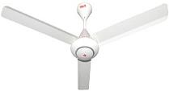 | KDK | 52" KDK M56LG - ALTO RENDIMIENTO | VENTILADORES DE TECHO | FUNCIONAL | $79,990 | $67,218 | $57,136
AIROLITE S.A. | 10210011 | 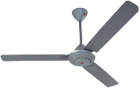 | KDK | 52" KDK M56LGS - ALTO RENDIMIENTO | VENTILADORES DE TECHO | FUNCIONAL | $84,990 | $71,420 | $60,707
AIROLITE S.A. | 10212002 |  | HUNTER | 44"-52" LOW PROFILE, CON CADENA, BAJO PERFIL | VENTILADORES DE TECHO | DECORATIVO | $109,990 | $92,429 | $78,564
AIROLITE S.A. | 10212009 |  | HUNTER | 52" BUILDER'S ELITE, CON CADENA | VENTILADORES DE TECHO | DECORATIVO | $119,990 | $100,832 | $85,707
AIROLITE S.A. | 10212006 | 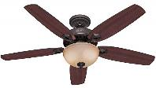 | HUNTER | 52" BUILDER DELUXE , CON CADENA Y LUZ TIPO BOWL | VENTILADORES DE TECHO | DECORATIVO | $124,990 | $105,034 | $89,279
AIROLITE S.A. | 10212011 | 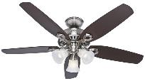 | HUNTER | 52" BUILDER PLUS, CON CADENA Y LUZ TIPO TULIPA | VENTILADORES DE TECHO | DECORATIVO | $119,990 | $100,832 | $85,707
AIROLITE S.A. | 10212007 | 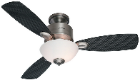 | HUNTER | 48" KOHALA BAY CON CADENA Y LUZ OPCIONAL | VENTILADORES DE TECHO | DECORATIVO | $109,990 | $92,429 | $78,564
AIROLITE S.A. | 10212014 | 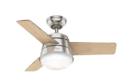 | HUNTER | 36" FINDLEY CON LUZ Y CONTROL REMOTO | VENTILADORES DE TECHO | DECORATIVO | $119,990 | $100,832 | $85,707
AIROLITE S.A. | 10212004 | 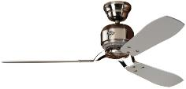 | HUNTER | 52" INDUSTRIE CON CONTROL MURAL | VENTILADORES DE TECHO | DECORATIVO | $109,990 | $92,429 | $78,564
AIROLITE S.A. | 10212015 | 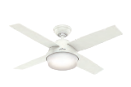 | HUNTER | 44" DANTE CON LUZ Y CONTROL REMOTO | VENTILADORES DE TECHO | DECORATIVO | $139,990 | $117,639 | $99,993
AIROLITE S.A. | 10212012 | 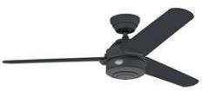 | HUNTER | 52" CARRERA CON CONTROL MURAL | VENTILADORES DE TECHO | DECORATIVO | $159,990 | $134,445 | $114,279
AIROLITE S.A. | 10212001 | 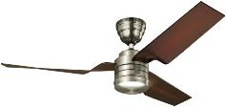 | HUNTER | 52" FLIGHT CON CONTROL MURAL | VENTILADORES DE TECHO | DECORATIVO | $169,990 | $142,849 | $121,421
NUEVO
AIROLITE S.A. | 10212016 |  | HUNTER | 52" LOKI CON CONTROL REMOTO Y LUZ | VENTILADORES DE TECHO | DECORATIVO | $169,990 | $142,849 | $121,421
AIROLITE S.A. | 10212013 | 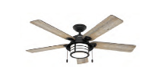 | HUNTER | 54" SANTORINI CON LUZ, CADENA Y RESISTENTE AL AGUA | VENTILADORES DE TECHO | DECORATIVO | $189,990 | $159,655 | $135,707
AIROLITE S.A. | 11803001 |  | AIROLITE | PURIFICADOR DE AIRE SOBREMESA 02 FUNCIONES | PURIFICADORES | VENTILACION | $74,990 | $63,017 | $53,564
AIROLITE S.A. | 11803002 |  | AIROLITE | PURIFICADOR DE AIRE TORRE 03 FUNCIONES | PURIFICADORES | VENTILACION | $99,990 | $84,025 | $71,421
AIROLITE S.A. | 11803003 |  | AIROLITE | PURIFICADOR DE AIRE TIPO TORRE 04 FUNCIONES | PURIFICADORES | VENTILACION | $119,990 | $100,832 | $85,707

